ОсобенностиКнопокАвтозаполнения
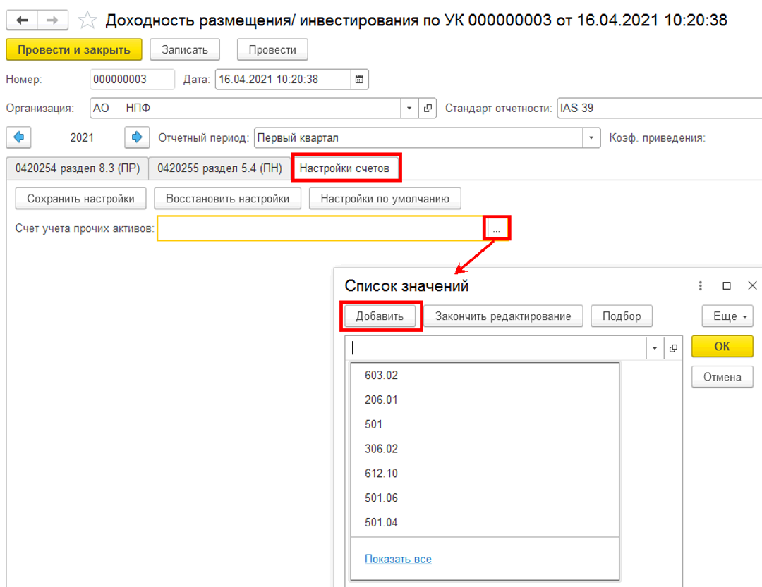
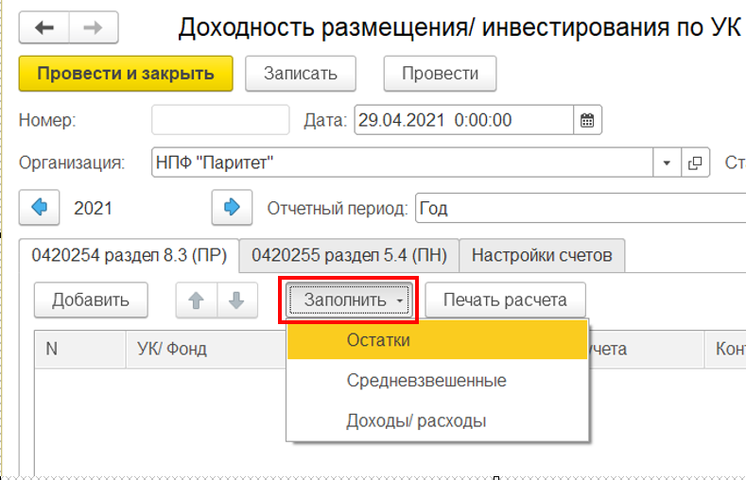

кнопка "Заполнить остатки"
*если в регистре бухгалтерии модуля ЕПС (иначе говоря в ОСВ) по лицевым счетам, определяющим Актив в отчетном периоде есть остатки или движение, то в документе формируется строка по соответствующему классу актива/обязательства
*в ходе перезаполнения (повторного нажатия кнопки) затираются внесенные в ручном режиме значения колонок Дюрация и Примечание/Примечание к строке итоги

кнопка "Заполнить Средневзвешенные"
*если в табличной части документа есть записи, то по всем этим записям будет заполнена колонка "Стоимость средневзвешенная".
*в ходе перезаполнения (повторного нажатия описываемой кнопки) НЕ затираются внесенные в ручном режиме значения колонок Дюрация и Примечание/Примечание к строке итоги

кнопка "Заполнить Доходы/ расходы"
*если в табличной части документа есть записи, то по всем этим записям будет заполнен блок колонок "Доходы" и "Доходность"
*в ходе перезаполнения (повторного нажатия описываемой кнопки) НЕ затираются внесенные в ручном режиме значения колонок Дюрация и Примечание/Примечание к строке итоги

ВКЛАДКА "Натройка счетов"
в поле "Счет учета прочих активов" необходимо создать список счетов ЕПС, информация поостаткам и оборотам с которых будет формировать в отчет строку по классу "Прочие активы"

алгоритмАвтозаполнения
документ Основная поставка/Отчетность ЕПС/Доходность размещения/инвестирования по УК для автозаполнения вида отчета "ОКУД 0420254 Раздел 8. Подраздел 8.3_Сведения о доходности размещения средств ПР по УК"
Класс активов | Стоимость |  | Средневзвешенные вложения за период (по состоянию на отчетную дату) пример расшифровки расчета облигации на листе "примерРасчетаСВЗОП" | Срок (дюрация) (только для облигаций) | Доходы (расходы) за отчетный период |  |  |  |  | Доходность на отчетную дату в % годовых, полученная |  |  |  |  | Примечание | Примечание (итого)
 | на начало отчетного периода | на отчетную дату |  |  | от продажи, погашения активов | % доходы, дивиденды | от переоценки | прочие | всего | от продажи, погашения активов | от % доходов, дивидендов | от переоценки | от прочих доходов (расходов) | всего
2 | 10 | 11 | 12 | 13 | 14 | 15 | 16 | 17 | 18 | 19 | 20 | 21 | 22 | 23 | 24 | 24
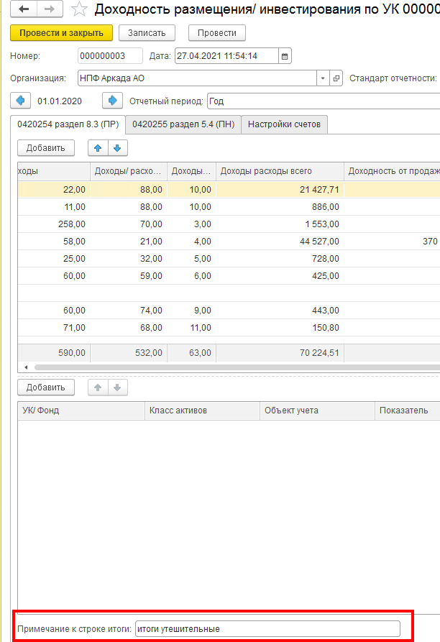
Акции Паи (акции, доли) иностранных индексных инвестиционных фондов, размещающих средства в государственные ценные бумаги иностранных государств, облигации и акции иных иностранных эмитентов Инвестиционные паи паевых инвестиционных фондов | из ОСВ с отбором по счетам (см. лист "254р8.3_СписокСчетов") | из ОСВ с отбором по счетам (см. лист "254р8.3_СписокСчетов") | суммируются значения из таблицы, составленной в рамках отчетного периода для целей определения средневзвешенных вложений за отчетный период (начОстаток_СВЗОП) и делятся на количество дней в отчетном периоде - см. лист примерРасчетаСВЗОП 1. отправной точкой для определения начОстаток_СВЗОП является начальный остаток из ОСВ по счету ЦБ 1-го порядка на 1 января либо, если он =0, то первый по счету начальный остаток в отчетный период 2. если в отчетном периоде не было Покупки ЦБ или Продажи ЦБ, начОстаток_СВЗОП остается неизменным 3. начОстаток_СВЗОП изменяется на следующий день после Покупки ЦБ или Продажи ЦБ: *+ плюсуем на следующий день после покупки ЦБ сумму Дебетового оборота счета 1-го порядка в корреспонденции со счетами 47408 или 47407 или 30602 * -минусуем на следующий день после продажи ЦБ обороты счета ЦБ 1-го порядка в корреспонденции со счетом 61210 | не требует заполнения | учитывать суммарный оборот проводок: 61210 (Активный, искать ЦБ либо во Владельце либо в Разделителе) в корреспонденции со счетами дох/расх по долевым ЦБ 71505 (Пассивный - доходы) *если 61210 в дебете, то это + *если 61210 в кредите, то это - | у Акций =0 | учитывать суммарный оборот проводок: 71505 (Пассивный - доходы) или 71506 (Активный - расходы) в корреспонденции со счетами Переоценки долевых ЦБ 50622-50631 или 50722-50731 Правило математического знака в отчетности для доходов/расходов: *доход +, если счет переоценки в Дт *расход -, если счет переоценки в Кт | Здесь учитываются суммы по проводкам счета Цб первого порядка со счетами 71505 и 71506, исключая дох/расх, учтенные в графах 14, 15 Правило математического знака в отчетности для доходов/расходов: *7-сотый в Кт это + *7-сотый в Дт это - | сумма граф с 14 по 17 | по формуле Доходности на листе Формулы |  |  |  | сумма граф с 19 по 22 | ручное заполнение | ручное заполнение
Денежные средства на счетах в кредитных организациях | из ОСВ с отбором по счетам (см. лист "254р8.3_СписокСчетов") | из ОСВ с отбором по счетам (см. лист "254р8.3_СписокСчетов") | Общая сумма нач остатков по основному счету 2-го порядка за каждый календарный день за минусом сумм проводок о счетом 20613, деленная на количество дней в отчетном периоде | не требует заполнения | не заполняется | в колонке отражается суммарный оборот проводок: 20603 Дт 71001 Кт - начисленных процентов по МНО по счету 20603, у которого Владелец=Банковский счет равен тому же реквизиту (Владелец.Банковский счет) счетов 20501/47901), либо во Владельце или Разделителе можно выйти на поле Договор = БанковскийСчет.Договор по счетам 20501/47901 | не заполняется | *для МСФО-39 здесь =0 *для ИФРС-9 оборот с проводок восстановления (создания) резервов под обесценение 71201/71202 с 20505/20506 | сумма граф с 14 по 17 | по формуле Доходности на листе Формулы |  |  |  | сумма граф с 19 по 22 | ручное заполнение
Денежные средства на брокерских счетах | из ОСВ с отбором по счетам (см. лист "254р8.3_СписокСчетов") | из ОСВ с отбором по счетам (см. лист "254р8.3_СписокСчетов") | Общую сумму начальных остатков по счету 30602 за минусом за каждый день делим на количество дней в отчетном периоде. | не требует заполнения | не заполняется | не заполняется | не заполняется | Здесь учитываются суммы по проводкам счета 30602 с 7-сотыми счетами Правило мат знака: 7-сотый в Кт это + 7-сотый в Дт это - | сумма граф с 14 по 17 | по формуле Доходности на листе Формулы |  |  |  | сумма граф с 19 по 22 | ручное заполнение
Государственные ценные бумаги Российской Федерации, обращающиеся на рынке ценных бумаг, за исключением облигаций внешних облигационных займов Российской Федерации | из ОСВ с отбором по счетам (см. лист "254р8.3_СписокСчетов") | из ОСВ с отбором по счетам (см. лист "254р8.3_СписокСчетов") | суммируются значения из таблицы, составленной в рамках отчетного периода для целей определения средневзвешенных вложений за отчетный период (начОстаток_СВЗОП) и делятся на количество дней в отчетном периоде - см. лист СВЗОП 1. отправной точкой для определения начОстаток_СВЗОП является начальный остаток из ОСВ по счету ЦБ 1-го порядка на 1 января либо, если он =0, то первый по счету начальный остаток в отчетный период 2. если в отчетном периоде не было ни одного из трех событий его меняющих, начОстаток_СВЗОП остается неизменным 3. начОстаток_СВЗОП изменяется на следующий день после Покупки ЦБ, Погашения Купона или Продажи ЦБ: *+ плюсуем на следующий день после покупки ЦБ сумму Дебетового оборота счета 1-го порядка в корреспонденции со счетами 47408 или 47407 или 30602 *- минусуем на следующий день после Погашения купона сумму проводки, где Кредитовый оборот основного счета ЦБ с элем стоим "Дебиторская задолженность по накопленному купонному доходу (НКД)" (обычно эта проводка делается в Дату погашения купона - запись должна быть Справочнике ЦБ во вкладке "Купоны") - см. лист "Формулы_ЭлСтоим" * -минусуем на следующий день после продажи ЦБ обороты счета ЦБ 1-го порядка и Кредитовый оборот счета 50905 в корреспонденции со счетом 61210 | руками (из инета или от УК) или автоматом из платного модуля Управление рисками | учитывать суммарный оборот проводок: 61210 (Активный, искать ЦБ либо во Владельце либо в Разделителе) в корреспонденции со счетами дох/расх по долевым ЦБ 71503 (Пассивный - доходы) или 71504 (Активный - расходы) Правило математического знака в отчетности для доходов/расходов: *7-сотый в Кт это + *7-сотый в Дт это - или *если 61210 в дебете, то это + *если 61210 в кредите, то это - | в колонке отражается суммарный оборот проводок основного счета ЦБ в корреспонденции с 71001 Правило мат знака: 7-сотый в Кт это + 7-сотый в Дт это - | учитывать суммарный оборот проводок: 71503 (Пассивный - доходы) или 71504 (Активный - расходы) в корреспонденции со счетами Переоценки ЦБ Правило математического знака в отчетности для доходов/расходов: *7-сотый в Кт это + *7-сотый в Дт это - | Суммировать обороты с тех проводок, где любой элемент стоимости корреспондирует НЕ равными 71001/71503/71504 Правило мат знака: 7-сотый в Кт это + 7-сотый в Дт это - | сумма граф с 14 по 17 | по формуле Доходности на листе Формулы |  |  |  | сумма граф с 19 по 22 | ручное заполнение
Дебиторская задолженность по накопленному купонному доходу (НКД) | из ОСВ с отбором по счетам (см. лист "254р8.3_СписокСчетов") | из ОСВ с отбором по счетам (см. лист "254р8.3_СписокСчетов") | Общую сумму начальных остатков за каждый день по основному счету ЦБ с отбором по Элементу стоимости ="Дебиторская задолженность по накопленному купонному доходу (НКД)" (используются значения Аналититки из РегистрСведений.епс_ЭлементыСтоимостиЦБ)) делим на количество дней в отчетном периоде. | не требует заполнения | не заполняется | не заполняется | не заполняется | не заполняется | сумма граф с 14 по 17 | не заполняется |  |  |  | сумма граф с 19 по 22 | ручное заполнение
Прочая кредиторская задолженность Прочая дебиторская задолженность Прочая дебиторская задолженность - по операциям обратного РЕПО Прочие активы | из ОСВ с отбором по счетам (см. лист "254р8.3_СписокСчетов") | из ОСВ с отбором по счетам (см. лист "254р8.3_СписокСчетов") | Общую сумму начальных остатков по счету первого порядка за каждый календарный день делим на количество дней в отчетном периоде | не требует заполнения | не заполняется | не заполняется | не заполняется | не заполняется | сумма граф с 14 по 17 | не заполняется |  |  |  | не заполняется | ручное заполнение
Депозиты Депозитные сертификаты | из ОСВ с отбором по счетам (см. лист "254р8.3_СписокСчетов") | из ОСВ с отбором по счетам (см. лист "254р8.3_СписокСчетов") | Общую сумму начальных остатков по счету 20601 за каждый календарный день делим на количество дней в отчетном периоде | не требует заполнения | не заполняется | сумма всех оборотов счета 20603 с Владельцем=Объекту учета в корреспонденции с 71001 | не заполняется | не заполняется | сумма граф с 14 по 17 | по формуле Доходности на листе Формулы |  |  |  | сумма граф с 19 по 22 | ручное заполнение
Дебиторская задолженность по накопленному процентному доходу (Депозиты) | из ОСВ с отбором по счетам (см. лист "254р8.3_СписокСчетов") | из ОСВ с отбором по счетам (см. лист "254р8.3_СписокСчетов") | Общую сумму начальных остатков за каждый день по счету 20603 (с описанными отборами) делим на количество дней в отчетном периоде. | не требует заполнения | не заполняется | не заполняется | не заполняется | не заполняется | сумма граф с 14 по 17 | не заполняется |  |  |  | не заполняется | ручное заполнение
Недвижимое имущество | из ОСВ с отбором по счетам (см. лист "254р8.3_СписокСчетов") | из ОСВ с отбором по счетам (см. лист "254р8.3_СписокСчетов") | Общая сумма нач остатков по л/счету первого порядка (без учета переоценки) за каждый календарный день, деленная на количество дней в отчетном периоде. | не требует заполнения | учитывать суммарный оборот *по счетам 608 (Аренда) - не заполняется *по счетам 604 (ОС) 61209 (Владелец=Объект учета) в корреспонденции -с 71801 (54101 - доходы от выбытия (реализации) основных средств) -с 71802 (55201 - расходы по выбытию (реализации) основных средств) *по счетам 619 (инвестИм-во) 61209 (Владелец=Объект учета) в корреспонденции -с 71701 (52501 - доходы от выбытия (реализации) инвестиционного имущества) -с 71702 (53501 - расходы по выбытию (реализации) инвестиционного имущества) Правило математического знака в отчетности для доходов/расходов: *7-сотый в Кт это + *7-сотый в Дт это - | не заполняется | учитывать суммарный оборот проводок *по счетам 608 (Аренда): основные счета (Владелец=Объект учета) в корреспонденции с 71701 (52303 - доходы арендатора от переоценки обязательств по аренде) *по счетам 604 (ОС) основные счета (Владелец=Объект учета) в корреспонденции -с 71801 (54106 - доходы от дооценки основных средств после их уценки) -с 71802 (55204 - расходы по обесценению основных средств) (55206 - расходы по уценке основных средств) *по счетам 619 (инвестИм-во) основные счета (Владелец=Объекту учета) в корреспонденции -с 71701 (52504 - доходы от изменения справедливой стоимости инвестиционного имущества) -с 71702 (53502 - расходы по обесценению инвестиционного имущества) (53503 - расходы по изменению справедливой стоимости инвестиционного имущества) Правило математического знака в отчетности для доходов/расходов: *7-сотый в Кт это + *7-сотый в Дт это - | учитывать суммарный оборот проводок (аналитика по Объекту учета считывается с корреспондендирующих счетов, у которых в реквизитах (либо во Владельцах либо в Разделителе) непосредственно сам Объект учета либо справочник Договоры, в Периодических сведениях (НФО) которого заполнено свойство "Объект учета") 71702 (53805 - прочие расходы арендатора по договорам аренды) 71701 (52304 - прочие доходы арендатора по договорам аренды) 71701 (52304 - прочие доходы арендатора по договорам аренды) 71802 (55401 - арендная плата по краткосрочной аренде и аренде активов, имеющих низкую стоимость) 71802 (55301 - амортизация по основным средствам) 71701 (52301 - доходы арендодателя от сдачи имущества в операционную аренду) (52302 - доходы арендодателя от операций финансовой аренды) (52203 - по операциям финансовой аренды) 71702 (53804 - расходы арендодателя по операциям финансовой аренды) (53303 - расходы по формированию (доначислению) резервов под обесценение по операциям финансовой аренды) 71801 (54104 - доходы от восстановления убытков от обесценения основных средств) 71802 (55208 - расходы по ремонту основных средств и другого имущества, кроме инвестиционного имущества) (55209 - расходы на содержание основных средств и другого имущества, включая коммунальные расходы, кроме инвестиционного имущества) 71701 (52502 - доходы от сдачи в аренду инвестиционного имущества) 71701 (52503 - доходы от восстановления убытков от обесценения инвестиционного имущества) 71702 (53504 - расходы по ремонту инвестиционного имущества) (53505 - расходы на содержание инвестиционного имущества) (53506 - амортизация по инвестиционному имуществу Правило математического знака в отчетности для доходов/расходов: *7-сотый в Кт это + *7-сотый в Дт это - | сумма граф с 14 по 17 | по формуле Доходности на листе Формулы |  |  |  | сумма граф с 19 по 22 | ручное заполнение

Формулы_ЭлСтоим
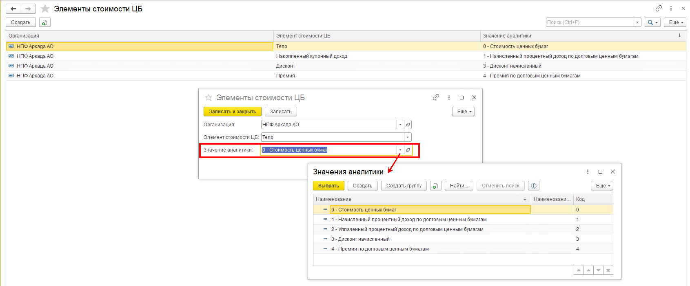
ФОРМУЛЫ
СВЗОП - "Средневзвешенные вложения за период" из текста Проекта 4623-У, у нас это колонка "Стоимость средневзвешенная"
СВЗОП | Сумма нач ост без доходов по календДням | ДОХОДНОСТЬ%= | Доход | * | кол-во дней в отч году | *100 | коэффициент приведения = | кол-во дней в отч году |  | ПИИ
 | кол-во дней в отч периоде |  | СВЗОП |  | кол-во дней в отч периоде |  |  | кол-во дней в отч периоде |  | ПИИ
 |  |  |  |  |  |  |  |  |  | ПИИ
Формулы Строкой |  |  |  |  |  |  |  |  |  | ПИИ
СВЗОП=Сумма нач ост без доходов по календДням/колич-во дн в отч пер |  |  |  |  |  |  |  |  |  | ПИИ
Доходность%=(Доход/средневзвеш за от пер)*(кол-во дней в отч году/кол-во дней в отч периоде)*100 |  |  |  |  |  |  |  | 1 кв 2021 года |  | ПИИ
коэффициент приведения=(кол-во дней в отч году/кол-во дней в отч периоде) |  |  |  |  |  |  | коэффициент приведения= | 4.0555555556 | (кол-во дней в отч периоде/кол-во дней в отч году) | ПИИ
 |  |  |  |  |  |  |  |  |  | ПИИ

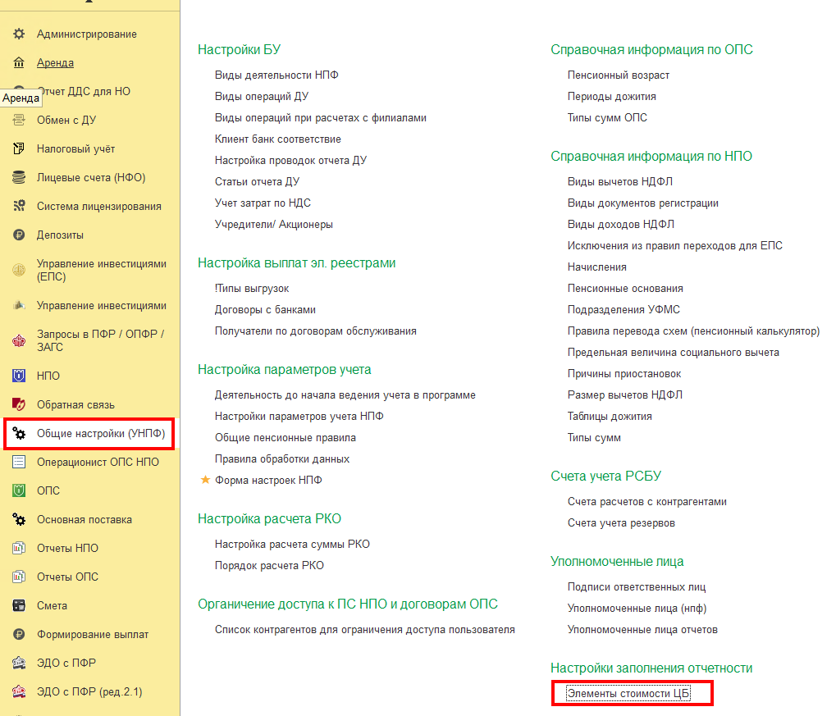
Элементы стоимости Ценной бумаги (в шаблоне л/с это Разделитель) |  |  |  |  |  |  |  |  | РегистрСведений.епс_ЭлементыСтоимостиЦБ (начиная с релиза 35.2)
 |  |  |  |  |  |  | согласно нормативным документам и требованиям к показателям в отчетности можно выделить следующие Элементы стоимости ЦБ: |  | Пример соответствия Значений аналитики Элементам стоимости
 |  |  |  |  |  |  | Тело
 |  |  |  |  |  |  | НКД (накопленный купонный доход)
 |  |  |  |  |  |  | УКД (уплаченный купонный доход)
 |  |  |  |  |  |  | Накопленный процентный доход
 |  |  |  |  |  |  | Дисконт
 |  |  |  |  |  |  | Премия
 |  |  |  |  |  |  | Дебиторская задолженность по накопленному купонному доходу (НКД)

примерРасчетаСВЗОП
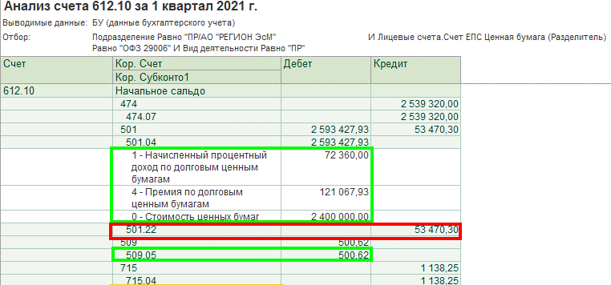
По кнопке "Печать расчета" можно увидеть краткую расшифровку расчета Средневзвешенных вложений по объекту учета
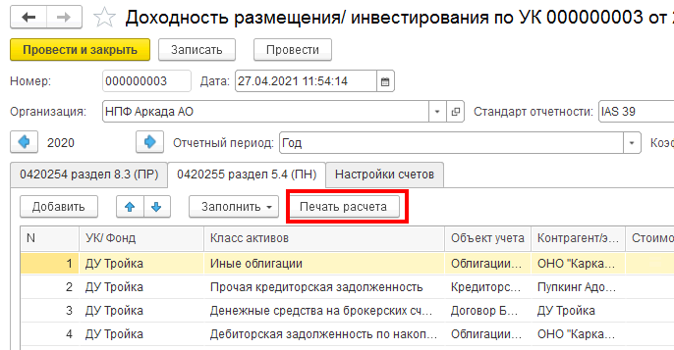

подробный пример Расчета средневзвешенных вложений за отчетный период (СВЗОП):
кол-воДнейВотчетномПериоде | 90

СтоимостьНаНачало (Дебет, для расчета знак "+") | СуммаОборотДт (для расчета знак "+") | СуммаОборотКт (для расчета знак "-") | СчетЕПС | Кол-воДнейВрасчете | Дата появления Оборота | Комментарий | Оборот(начОст) умножить на Кол-воДнейВрасчете с учетом математического знака
54,362,696.00 | 0 | 0 | 501_начОстаток | 90 | 31,12,2020 |  | 4,892,642,640.00
 | 0 | 2,400,000.00 | 501.04_элСтоим 0 | 70 | 20,01,2021 | Частичное выбытие | -168,000,000.00
 | 0 | 72,360.00 | 501.04_элСтоим 1 | 70 | 20,01,2021 |  | -5,065,200.00
 | 0 | 121,067.93 | 501.04_элСтоим 4 | 70 | 20,01,2021 |  | -8,474,755.10
 | 53,470.30 | 0 | 501.22 | 70 | 20,01,2021 |  | 3,742,921.00
 | 0.00 | 500.62 | 509.05 | 70 | 20,01,2021 | ЧастичноеВыбытие.ПредварЗатр | -35,043.40
 | 0 | 1,600,340.00 | 501.04_элСтоим 5 | 55 | 04,02,2021 | Погашение купона | -88,018,700.00
из ОСВ по счету 1-го порядка отбирается начальный остаток | 1. из ОСВ "Анализ счета 612.10" в разрезе рассматриваемой ЦБ отбираются: кредитовые обороты по основному счету и выбывающие обороты (дебетовые или кредитовые) по счетам переоценки/корректировки ЦБ СуммаОборотДт для расчета знак "+" СуммаОборотКт для расчета знак "-" 2. из ОСВ по основному счету отбирается кредитовый оборот с Разделителем (элементом стоимости) равным значению "Дебиторская задолженность по накопленному купонному доходу (НКД)", образующийся после погашения купона СуммаОборотКт для расчета знак "-" |  |  | подсчет количества дней существования суммы производится со дня, следующего за днем, в котором эта сумма появилась оборотах |  | итого | 4,626,791,862.50
 |  |  |  |  |  | СВЗОП "итого" делим на 90 (колвоДнейВотчетномПериоде) | 51,408,798.47

